Page de couverture


Comment transmettre votre dossier?
Par courrier à l’adresse suivante :
Conseil départemental de l’Essonne Monsieur le Président
DCJVA – Vie Associative
Boulevard de France
Evry-Courcouronnes
91012 EVRY Cedex
Par courriel à l’adresse suivante :
geu-asso@cd-essonne.fr
Inscrire dans l’objet de votre mail, l’intitulé :
AIDE EXCEPTIONNELLE + LE NOM DE VOTRE STRUCTURE

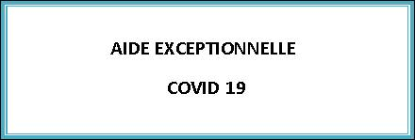


Nom de la structure porteuse du projet :
N° Siret (obligatoire):
(Numéro de référence auprès de l’INSEE, 14 caractères)

